Лист1
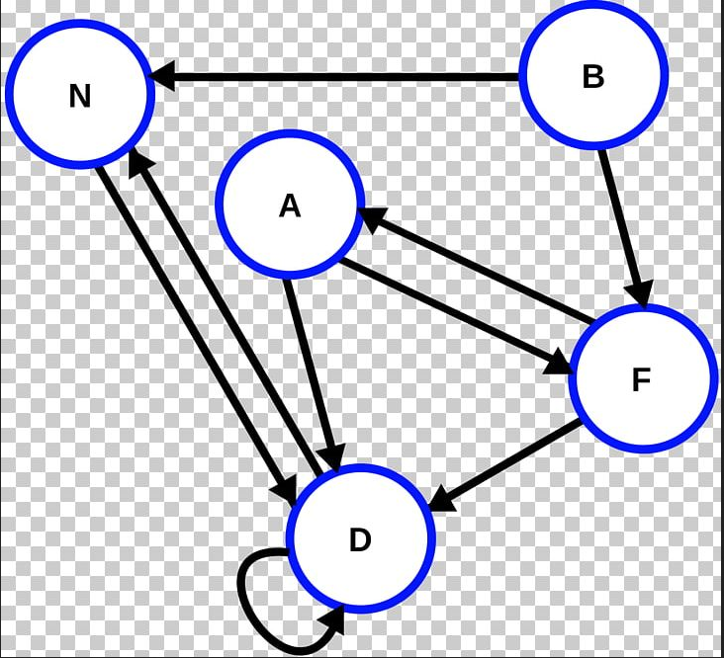

 | N | B | A | D | F
N |  |  |  | true
B | true
A |  |  |  | true | true
D | true |  |  | true
F |  |  | true | true

